Ejercicio 1
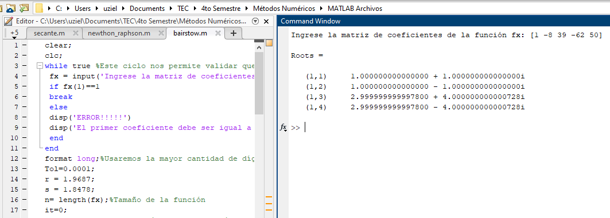
Método de bairstow
$$x^{4}−8x^{3}+{39x}^{2}−62x+50$$

x | f(x) |  |  | a4 | a3 | a2 | a1 | a0 | r | s | b0 | b1 | c3 | c2 | c1 | DeltaR | DeltaS | Error1 | Error2
-2 | 410 |  |  | 1 | -8 | 39 | -62 | 50 | 1.968700 | 1.847800 | 71.835037 | -16.103562 | -4.062600 | 22.823739 | 21.322661 | 0.124610 | -3.263797 | -12.4610% | 326.3797%
-1.8 | 345.1136 | r | 1.9687 |  | 1.9687 | -11.87382031 | 57.041073816 | -31.703083148 | 2.093310 | -1.415997 | 12.522596 | -0.843980 | -3.813380 | 15.820887 | 37.673772 | -0.087320 | -0.583591 | 8.7320% | 58.3591%
-1.6 | 288.3616 | s | 1.8478 |  |  | 1.8478 | -11.14463614 | 53.538119671 | 2.005990 | -1.999588 | 0.234113 | 0.088137 | -3.988020 | 14.976971 | 38.106190 | -0.005989 | -0.000393 | 0.5989% | 0.0393%
-1.4 | 239.0336 |  |  | 1 | -6.0313 | 28.97397969 | -16.103562324 | 71.835036523
-1.2 | 196.4576 |  |  |  | 1.9687 | -7.99804062 | 44.933095107
-1 | 160 |  |  |  |  | 1.8478 | -7.50687228 |  | ( r +- raiz( r*r + 4s) ) /2 |  | raíz | raíz | raíz
-0.8 | 129.0656 |  |  | 1 | -4.0626 | 22.82373907 | 21.322660503 |  | r0 | 2.005990 | -3.9743567066 | 3.9743567066 | -1 | 1.0029950319 | + | 0.99678943445 | i
-0.6 | 103.0976 |  |  |  |  |  |  |  | r1 | 2.005990 | -3.9743567066 | 3.9743567066 | -1 | 1.0029950319 | - | 0.99678943445 | i
-0.4 | 81.5776
-0.2 | 64.0256 |  |  | 1 | -8 | 39 | -62 | 50 | a | b | c
-2.7755575616E-16 | 50 | r | 2.0933 |  | 2.0933097793 | -12.364532402 | 52.792164666 | -1.7667123512 | 1 | -5.9940099361 | 24.976487415
0.2 | 39.0976 | s | -1.4160 |  |  | -1.4159968877 | 8.3638549692 | -35.710692035
$$x^{2}−5x+25$$
0.4 | 30.9536 |  |  | 1 | -5.9066902207 | 25.21947071 | -0.84398036482 | 12.522595614 |  |  |  | b^2 | 4ac |  | raiz | raiz
0.6 | 25.2416 |  |  |  | 2.0933097793 | -7.9825865702 | 33.118018002 |  | r3 | 5.9940099361 | + | 35.928155114 | 99.905949658 | -63.977794544 | 7.9986120386 | -1 | 2.9970049681 | + | 3.9993060193 | i
0.8 | 21.6736 |  |  |  |  | -1.4159968877 | 5.3997348367 |  | r4 | 5.9940099361 | - | 35.928155114 | 99.905949658 | -63.977794544 | 7.9986120386 | -1 | 2.9970049681 | - | 3.9993060193 | i
1 | 20 |  |  | 1 | -3.8133804414 | 15.820887252 | 37.673772474
1.2 | 20.0096
1.4 | 21.5296
1.6 | 24.4256 |  |  | 1 | -8 | 39 | -62 | 50
1.8 | 28.6016 | r | 2.0060 |  | 2.0059900639 | -12.023924375 | 50.102585585 | 0.17680232332
2 | 34 | s | -1.9996 |  |  | -1.9995882108 | 11.985551603 | -49.94268978
2.2 | 40.6016 |  |  | 1 | -5.9940099361 | 24.976487415 | 0.088137187968 | 0.23411254318
2.4 | 48.4256 |  |  |  | 2.0059900639 | -7.9999282383 | 30.043654944
2.6 | 57.5296 |  |  |  |  | -1.9995882108 | 7.9743975207
2.8 | 68.0096 |  |  | 1 | -3.9880198722 | 14.976970965 | 38.106189653
3 | 80

